상품제안서
송월타올 킹 엠블럼 뱀부 혼방 190g 4매세트+쇼핑백 | 상품코드: S43756

 |  |  |  |  |  |  | 02-713-8555 | www.synergygift.co.kr
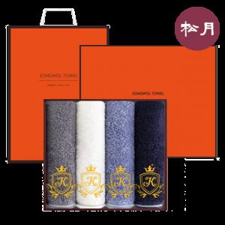

【상세/제작정보】

【인쇄/포장옵션】 | 실크, 자수 / 포장지포장

【공급단가】 | 수량 | 25~ | 100~ | 300~ | 500~ | 1,000~
*VAT별도 | 단가 | 28,340원 | 26,810원 | 25,500원 | 24,850원 | 24,410원

【상품 URL】 | https://www.synergygift.co.kr:443/src/goods_detail.php?gdno=43756

